Solicitud gráfica
 | Área: | Matemáticas |  |  | Fecha:
 | Grado: | 9 |  |  | 2016-03-07
 | Título del tema: | La estadística |  |  | ¿Cuaderno de estudio o recurso? | Recurso
 | Editor: | Cristhian Bello |  |  | Motor del recurso | F13

 | Código guión o recurso: | MA_09_12_CO_240 | ← Para determinar este código, visite la hoja de Ayuda
 |  |  |  |  | ESPECIFICACIÓN DE ARCHIVOS A ENTREGAR
Núm. | Archivo Shutterstock o ruta en web | Imagen para: | Tipo | Ubicación de la imagen en el recurso F13 | Nombre imagen SMALL | Tamaño imagen SMALL | Nombre imagen ZOOM | Tamaño imagen ZOOM | Descripción | Observaciones
IMG01 | http://thumb7.shutterstock.com/display_pic_with_logo/3085/141168931/stock-photo-a-climate-change-concept-image-141168931.jpg | Recurso F13 | Ilustración | Doble | MA_09_12_CO_240_IMG01n.jpg | 240 x 185 px | MA_09_12_CO_240_IMG01a.jpg | 800 x 460 px
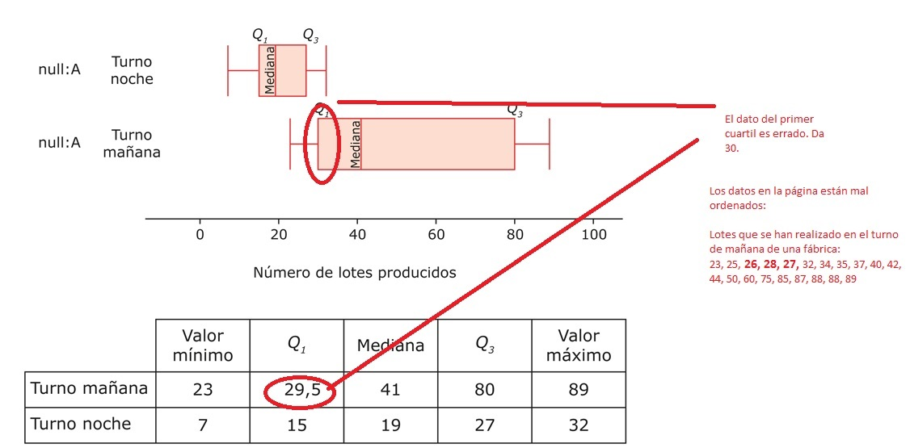
IMG02 | MT_10_10_img5_small | Recurso F13 | Ilustración | Doble | MA_09_12_CO_240_IMG02n.jpg | 240 x 185 px | MA_09_12_CO_240_IMG02a.jpg | 800 x 460 px
IMG03 | https://www.minambiente.gov.co/images/sala-de-prensa/Noticias/2015/mayo/tabla-roja.jpg | Recurso F13 | Ilustración | Doble | MA_09_12_CO_240_IMG03n.jpg | 240 x 185 px | MA_09_12_CO_240_IMG03a.jpg | 800 x 460 px |  | OJO!!! Ordenaron mal los datos en el cuaderno de estudio presente en Aula Planeta y por eso algunas medidas cuartílicas son erróneas

